ご利用までの流れ 概要
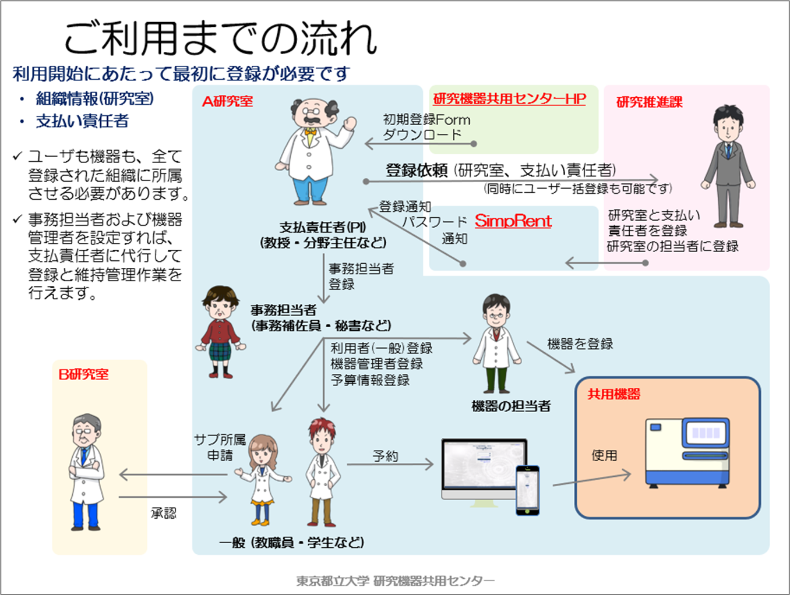
このExcelです。 詳しくは
「ご利用までの流れ 詳細」シート

ロール毎の役割権限
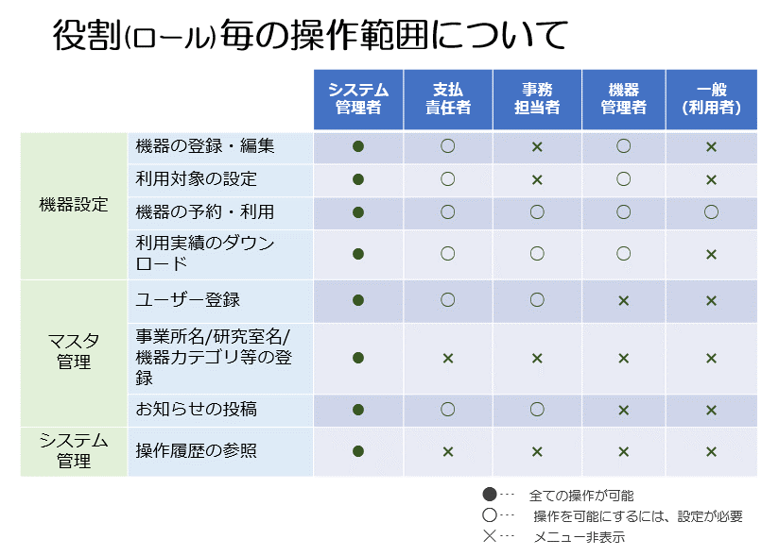

ユーザー情報
SimpRent 初期登録Form ver3.2.1 |  |  |  |  |  |  |  |  | 提出先：研究機器共用センター | kiki-kyoyo@jmj.tmu.ac.jp
必ず 「2.有効」 を選択してください | 任意に設定できますが、メールアドレスの＠の前までを推奨します。 半角英数、記号(.-_@)が使用可能。 | 指定不要。 登録後に仮パスワードがmailされますので、ログインしてパスワードを改めてください。 ここで指定する際は半角英数と記号で8文字以上 | 漢字でなければ、カタカナまたはアルファベット | 氏名（アルファベット） | 数字4桁 | アカウント管理及びシステムからの通知に使用します。 SimpRentに既に登録されているメールアドレスは登録することはできません。 | 機器管理者やユーザ間連絡の為に必要です。 | 登録は任意です | Menu表示を英語とする際には 1:English を選択してください。 空欄の場合は日本語に設定されます。 | 「学部-学科-研究室名」の形で記入してください。 研究室が登録済みの場合は、SimpRentのマスタ管理＞研究室 の一覧よりID（１からふられている通し番号）を確認して記入してください。 | ポジションを選んでください。 教職/研究職 技術職 院生 学生 事務 | 設定する役割権限を選んで下さい。 支払責任者 機器管理者 事務担当者 一般 | 料金設定および権限設定に使用します。 学外を選ぶとロール設定は一般に設定されます。 | 学生と院生については、YYYY/MM/DD形式で卒業・修了予定の日付を入力してください。 それ以外の方は空欄で構いません | 何れかの機器の技術サポートを行い、そのサポート予約を受け付ける場合は「1:行う」を選択してください。 通常は空欄で構いません
必須 | 必須 | 不要 | 必須 | 必須 | 任意記入 | 必須 | 必須 | 任意記入 | 任意記入 | 必須 | 必須 | 必須 | 必須 | 必須 | 任意記入
ステータス | ユーザーID | パスワード | 氏名(漢字) | 氏名(アルファベット) | 生年(西暦) | メールアドレス | 内線番号 | 携帯電話番号 | 言語 | 研究室ID | ポジション | ロール | 学内／学外 | 有効期限 | 技術サポート
2:有効 | 例）tokyo-taro |  |  |  |  |  |  |  | 2:日本語 |  | 学生 | 一般 | 1:学内

記入時の注意
7行目から詰めて空白行無く記入し、登録しない行には何も記入しないでください。
このテキストボックス残しておいても構いません。
記入後は研究推進課へメールに添付して提出してください。
kiki-kyoyo@jmj.tmu.ac.jp

